Свод реестров
№ | Дата | Номер авто | Кол-во | № талона | Примечания | № п/п | Дата выезда | Марка т/с | Гос.номер | Наименование (Грунт/ОСС) | Кол-во рейсов | Кол-во м3 | № Талона
 |  |  |  |  |  | 1 | 2023-08-28 | HOВО | Е792УО799 | 8 11 100 01 49 5 | 1 | 13.00 | 3300
 |  |  |  |  |  | 2 | 2023-08-28 | КАМАЗ | Х909ЕЕ799 | 8 11 100 01 49 5 | 1 | 16.50 | 3298
 |  |  |  |  |  | 3 | 2023-08-28 | МЕРСЕДЕС | К831СС799 | 8 11 100 01 49 5 | 1 | 15.00 | 3295
 |  |  |  |  |  | 4 | 2023-08-28 | МЕРСЕДЕС | К908СС799 | 8 11 100 01 49 5 | 1 | 16.30 | 3296
 |  |  |  |  |  | 5 | 2023-08-28 | НОВО | С926ТХ799 | 8 11 100 01 49 5 | 1 | 16.70 | 3297
 |  |  |  |  |  | 6 | 2023-08-28 | КАМАЗ | Х909ЕЕ799 | 8 11 100 01 49 5 | 1 | 15.60 | 3442
 |  |  |  |  |  | 7 | 2023-08-28 | НОВО | С926ТХ799 | 8 11 100 01 49 5 | 1 | 15.10 | 3440
 |  |  |  |  |  | 8 | 2023-08-28 | НОВО | С926ТХ799 | 8 11 100 01 49 5 | 1 | 13.90 | 3441
 |  |  |  |  |  | 9 | 2023-08-28 | КАМАЗ | В943РХ799 | 8 11 100 01 49 5 | 1 | 18.20 | 3293
 |  |  |  |  |  | 10 | 2023-08-29 | НОВО | С926ТХ799 | 8 11 100 01 49 5 | 1 | 15.40 | 4756
 |  |  |  |  |  | 11 | 2023-08-29 | МЕРСЕДЕС | К908СС799 | 8 11 100 01 49 5 | 1 | 15.80 | 3191
 |  |  |  |  |  | 12 | 2023-08-29 | МЕРСЕДЕС | К908СС799 | 8 11 100 01 49 5 | 1 | 17.00 | 3229
 |  |  |  |  |  | 13 | 2023-08-29 | КАМАЗ | Е028ХВ799 | 8 11 100 01 49 5 | 1 | 14.20 | 3207
 |  |  |  |  |  | 14 | 2023-08-29 | НОВО | С926ТХ799 | 8 11 100 01 49 5 | 1 | 15.50 | 3219
 |  |  |  |  |  | 15 | 2023-08-29 | КАМАЗ | Е266ХВ799 | 8 11 100 01 49 5 | 1 | 16.60 | 3194
 |  |  |  |  |  | 16 | 2023-08-29 | МЕРСЕДЕС | С911ТВ799 | 8 11 100 01 49 5 | 1 | 14.30 | 3204
 |  |  |  |  |  | 17 | 2023-08-29 | КАМАЗ | В943РХ799 | 8 11 100 01 49 5 | 1 | 17.20 | 3227
 |  |  |  |  |  | 18 | 2023-08-29 | КАМАЗ | Х860ЕЕ799 | 8 11 100 01 49 5 | 1 | 17.30 | 3186
 |  |  |  |  |  | 19 | 2023-08-29 | МЕРСЕДЕС | К831СС799 | 8 11 100 01 49 5 | 1 | 15.40 | 3196
 |  |  |  |  |  | 20 | 2023-08-29 | КАМАЗ | Е266ХВ799 | 8 11 100 01 49 5 | 1 | 17.20 | 3187
 |  |  |  |  |  | 21 | 2023-08-29 | КАМАЗ | Х909ЕЕ799 | 8 11 100 01 49 5 | 1 | 15.20 | 3213
 |  |  |  |  |  | 22 | 2023-08-29 | КАМАЗ | Е028ХВ799 | 8 11 100 01 49 5 | 1 | 16.50 | 3198
 |  |  |  |  |  | 23 | 2023-08-29 | КАМАЗ | Х909ЕЕ799 | 8 11 100 01 49 5 | 1 | 16.00 | 3199
 |  |  |  |  |  | 24 | 2023-08-29 | КАМАЗ | Х909ЕЕ799 | 8 11 100 01 49 5 | 1 | 15.50 | 3226
 |  |  |  |  |  | 25 | 2023-08-29 | НОВО | С926ТХ799 | 8 11 100 01 49 5 | 1 | 14.70 | 3188
 |  |  |  |  |  | 26 | 2023-08-29 | МЕРСЕДЕС | К908СС799 | 8 11 100 01 49 5 | 1 | 16.10 | 3203
 |  |  |  |  |  | 27 | 2023-08-29 | НОВО | Е792УО799 | 8 11 100 01 49 5 | 1 | 14.20 | 3225
 |  |  |  |  |  | 28 | 2023-08-29 | НОВО | Е792УО799 | 8 11 100 01 49 5 | 1 | 12.80 | 3230
 |  |  |  |  |  | 29 | 2023-08-29 | КАМАЗ | Х860ЕЕ799 | 8 11 100 01 49 5 | 1 | 16.30 | 3210
 |  |  |  |  |  | 30 | 2023-08-29 | КАМАЗ | В943РХ799 | 8 11 100 01 49 5 | 1 | 15.10 | 3193
 |  |  |  |  |  | 31 | 2023-08-29 | КАМАЗ | В943РХ799 | 8 11 100 01 49 5 | 1 | 16.60 | 3200
 |  |  |  |  |  | 32 | 2023-08-29 | НОВО | Е792УО799 | 8 11 100 01 49 5 | 1 | 14.30 | 3197
 |  |  |  |  |  | 33 | 2023-08-29 | НОВО | С926ТХ799 | 8 11 100 01 49 5 | 1 | 14.50 | 3190
 |  |  |  |  |  | 34 | 2023-08-29 | НОВО | С926ТХ799 | 8 11 100 01 49 5 | 1 | 15.50 | 3202
 |  |  |  |  |  | 35 | 2023-08-29 | НОВО | С926ТХ799 | 8 11 100 01 49 5 | 1 | 15.50 | 4780
 |  |  |  |  |  | 36 | 2023-08-29 | МЕРСЕДЕС | К908СС799 | 8 11 100 01 49 5 | 1 | 14.40 | 3446
 |  |  |  |  |  | 37 | 2023-08-29 | МЕРСЕДЕС | С911ТВ799 | 8 11 100 01 49 5 | 1 | 15.00 | 3445
 |  |  |  |  |  | 38 | 2023-08-29 | КАМАЗ | В943РХ799 | 8 11 100 01 49 5 | 1 | 15.30 | 4781
 |  |  |  |  |  | 39 | 2023-08-29 | МЕРСЕДЕС | С901ТВ799 | 8 11 100 01 49 5 | 1 | 15.60 | 3458
 |  |  |  |  |  | 40 | 2023-08-29 | МЕРСЕДЕС | К908СС799 | 8 11 100 01 49 5 | 1 | 15.70 | 4752
 |  |  |  |  |  | 41 | 2023-08-30 | НОВО | Е792УО799 | 8 11 100 01 49 5 | 1 | 15.60 | 3214
 |  |  |  |  |  | 42 | 2023-08-30 | КАМАЗ | В943РХ799 | 8 11 100 01 49 5 | 1 | 15.70 | 3231
 |  |  |  |  |  | 43 | 2023-08-30 | КАМАЗ | В943РХ799 | 8 11 100 01 49 5 | 1 | 16.40 | 3239
 |  |  |  |  |  | 44 | 2023-08-30 | КАМАЗ | В943РХ799 | 8 11 100 01 49 5 | 1 | 12.60 | 3306
 |  |  |  |  |  | 45 | 2023-08-30 | НОВО | С926ТХ799 | 8 11 100 01 49 5 | 1 | 12.80 | 3315
 |  |  |  |  |  | 46 | 2023-08-30 | НОВО | С926ТХ799 | 8 11 100 01 49 5 | 1 | 17.00 | 3304
 |  |  |  |  |  | 47 | 30,08,2023 | НОВО | С926ТХ799 | 8 11 100 01 49 5 | 1 | 11.60 | 3232
 |  |  |  |  |  | 48 | 2023-08-30 | НОВО | С926ТХ799 | 8 11 100 01 49 5 | 1 | 15.50 | 3220
 |  |  |  |  |  | 49 | 2023-08-30 | КАМАЗ | Х909ЕЕ799 | 8 11 100 01 49 5 | 1 | 16.00 | 3208
 |  |  |  |  |  | 50 | 2023-08-30 | КАМАЗ | Х909ЕЕ799 | 8 11 100 01 49 5 | 1 | 15.00 | 3302
 |  |  |  |  |  | 51 | 2023-08-30 | КАМАЗ | Х909ЕЕ799 | 8 11 100 01 49 5 | 1 | 14.30 | 3238
 |  |  |  |  |  | 52 | 2023-08-30 | КАМАЗ | Е028ХВ799 | 8 11 100 01 49 5 | 1 | 15.50 | 3236
 |  |  |  |  |  | 53 | 2023-08-30 | КАМАЗ | Е028ХВ799 | 8 11 100 01 49 5 | 1 | 15.90 | 3307
 |  |  |  |  |  | 54 | 2023-08-30 | КАМАЗ | Е028ХВ799 | 8 11 100 01 49 5 | 1 | 17.30 | 3217
 |  |  |  |  |  | 55 | 2023-08-30 | НОВО | Е792УО799 | 8 11 100 01 49 5 | 1 | 15.70 | 3211
 |  |  |  |  |  | 56 | 2023-08-30 | НОВО | Е792УО799 | 8 11 100 01 49 5 | 1 | 14.30 | 3305
 |  |  |  |  |  | 57 | 2023-08-30 | НОВО | Е792УО799 | 8 11 100 01 49 5 | 1 | 13.10 | 3237
 |  |  |  |  |  | 58 | 2023-08-30 | МЕРСЕДЕС | С911ТВ799 | 8 11 100 01 49 5 | 1 | 15.40 | 3234
 |  |  |  |  |  | 59 | 2023-08-30 | КАМАЗ | Х860ЕЕ799 | 8 11 100 01 49 5 | 1 | 17.30 | 3222
 |  |  |  |  |  | 60 | 2023-08-30 | КАМАЗ | Х860ЕЕ799 | 8 11 100 01 49 5 | 1 | 17.80 | 3310
 |  |  |  |  |  | 61 | 2023-08-30 | КАМАЗ | Х860ЕЕ799 | 8 11 100 01 49 5 | 1 | 15.60 | 3233
 |  |  |  |  |  | 62 | 2023-08-30 | МЕРСЕДЕС | С911ТВ799 | 8 11 100 01 49 5 | 1 | 8.70 | 4380
 |  |  |  |  |  | 63 | 2023-08-30 | МЕРСЕДЕС | С901ТВ799 | 8 11 100 01 49 5 | 1 | 15.00 | 4265
 |  |  |  |  |  | 64 | 2023-08-30 | НОВО | С926ТХ799 | 8 11 100 01 49 5 | 1 | 15.90 | 4097
 |  |  |  |  |  | 65 | 2023-08-31 | КАМАЗ | Е028ХВ799 | 8 11 100 01 49 5 | 1 | 17.00 | 4773
 |  |  |  |  |  | 66 | 2023-08-31 | КАМАЗ | Е266ХВ799 | 8 11 100 01 49 5 | 1 | 15.60 | 3218
 |  |  |  |  |  | 67 | 2023-08-31 | КАМАЗ | Е028ХВ799 | 8 11 100 01 49 5 | 1 | 15.60 | 4814
 |  |  |  |  |  | 68 | 2023-08-31 | КАМАЗ | Е028ХВ799 | 8 11 100 01 49 5 | 1 | 16.10 | 3253
 |  |  |  |  |  | 69 | 2023-08-31 | КАМАЗ | В943РХ799 | 8 11 100 01 49 5 | 1 | 15.80 | 4817
 |  |  |  |  |  | 70 | 2023-08-31 | КАМАЗ | Х860ЕЕ799 | 8 11 100 01 49 5 | 1 | 15.50 | 3314
 |  |  |  |  |  | 71 | 2023-08-31 | КАМАЗ | Х909ЕЕ799 | 8 11 100 01 49 5 | 1 | 14.50 | 4671
 |  |  |  |  |  | 72 | 2023-08-31 | КАМАЗ | Х860ЕЕ799 | 8 11 100 01 49 5 | 1 | 14.30 | 4662
 |  |  |  |  |  | 73 | 2023-08-31 | КАМАЗ | Е028ХВ799 | 8 11 100 01 49 5 | 1 | 15.60 | 4668
 |  |  |  |  |  | 74 | 2023-09-01 | КАМАЗ | Х860ЕЕ799 | 8 11 100 01 49 5 | 1 | 14.70 | 3929
 |  |  |  |  |  | 75 | 2023-09-01 | КАМАЗ | Е028ХВ799 | 8 11 100 01 49 5 | 1 | 15.50 | 3463
 |  |  |  |  |  | 76 | 2023-09-01 | КАМАЗ | Е266ХВ799 | 8 11 100 01 49 5 | 1 | 16.40 | 4660
 |  |  |  |  |  | 77 | 2023-09-01 | МЕРСЕДЕС | С901ТВ799 | 8 11 100 01 49 5 | 1 | 16.00 | 3453
 |  |  |  |  |  | 78 | 2023-09-01 | МЕРСЕДЕС | С911ТВ799 | 8 11 100 01 49 5 | 1 | 14.40 | 3456
 |  |  |  |  |  | 79 | 2023-09-01 | КАМАЗ | Х860ЕЕ799 | 8 11 100 01 49 5 | 1 | 16.70 | 3928
 |  |  |  |  |  | 80 | 2023-09-01 | КАМАЗ | Е266ХВ799 | 8 11 100 01 49 5 | 1 | 15.10 | 4657
 |  |  |  |  |  | 81 | 2023-09-01 | КАМАЗ | Х860ЕЕ799 | 8 11 100 01 49 5 | 1 | 15.90 | 3464
 |  |  |  |  |  | 82 | 2023-09-01 | МЕРСЕДЕС | С911ТВ799 | 8 11 100 01 49 5 | 1 | 14.40 | 3462
 |  |  |  |  |  | 83 | 2023-09-01 | МЕРСЕДЕС | С901ТВ799 | 8 11 100 01 49 5 | 1 | 14.50 | 3448
 |  |  |  |  |  | 84 | 2023-09-01 | КАМАЗ | Е266ХВ799 | 8 11 100 01 49 5 | 1 | 16.10 | 3461
 |  |  |  |  |  | 85 | 2023-09-01 | КАМАЗ | Х860ЕЕ799 | 8 11 100 01 49 5 | 1 | 17.50 | 3224
 |  |  |  |  |  | 86 | 2023-09-01 | МЕРСЕДЕС | К908СС799 | 8 11 100 01 49 5 | 1 | 12.60 | 3941
 |  |  |  |  |  | 87 | 2023-09-01 | НОВО | Е792УО799 | 8 11 100 01 49 5 | 1 | 15.20 | 4666
 |  |  |  |  |  | 88 | 2023-09-01 | НОВО | Е792УО799 | 8 11 100 01 49 5 | 1 | 14.70 | 3465
 |  |  |  |  |  | 89 | 2023-09-01 | МЕРСЕДЕС | К908СС799 | 8 11 100 01 49 5 | 1 | 15.10 | 3942
 |  |  |  |  |  | 90 | 2023-09-01 | КАМАЗ | Е266ХВ799 | 8 11 100 01 49 5 | 1 | 17.10 | 4778
 |  |  |  |  |  | 91 | 2023-09-01 | КАМАЗ | Е028ХВ799 | 8 11 100 01 49 5 | 1 | 16.80 | 3459
 |  |  |  |  |  | 92 | 2023-09-01 | КАМАЗ | Е028ХВ799 | 8 11 100 01 49 5 | 1 | 17.00 | 4764
 |  |  |  |  |  | 93 | 2023-09-02 | МЕРСЕДЕС | К908СС799 | 8 11 100 01 49 5 | 1 | 16.00 | 3933
 |  |  |  |  |  | 94 | 2023-09-02 | КАМАЗ | Х909ЕЕ799 | 8 11 100 01 49 5 | 1 | 16.30 | 4733
 |  |  |  |  |  | 95 | 2023-09-02 | КАМАЗ | Х909ЕЕ799 | 8 11 100 01 49 5 | 1 | 18.20 | 4759
 |  |  |  |  |  | 96 | 2023-09-02 | КАМАЗ | Х909ЕЕ799 | 8 11 100 01 49 5 | 1 | 16.80 | 3455
 |  |  |  |  |  | 97 | 2023-09-02 | КАМАЗ | Х860ЕЕ799 | 8 11 100 01 49 5 | 1 | 16.00 | 4774
 |  |  |  |  |  | 98 | 2023-09-02 | НОВО | С927ТХ799 | 8 11 100 01 49 5 | 1 | 15.80 | 4744
 |  |  |  |  |  | 99 | 2023-09-02 | НОВО | С927ТХ799 | 8 11 100 01 49 5 | 1 | 15.80 | 4735
 |  |  |  |  |  | 100 | 2023-09-02 | НОВО | С926ТХ799 | 8 11 100 01 49 5 | 1 | 16.00 | 4739
 |  |  |  |  |  | 101 | 2023-09-02 | НОВО | С927ТХ799 | 8 11 100 01 49 5 | 1 | 16.50 | 4149
 |  |  |  |  |  | 102 | 2023-09-02 | МЕРСЕДЕС | С901ТВ799 | 8 11 100 01 49 5 | 1 | 16.00 | 4768
 |  |  |  |  |  | 103 | 2023-09-02 | МЕРСЕДЕС | С911ТВ799 | 8 11 100 01 49 5 | 1 | 14.10 | 4736
 |  |  |  |  |  | 104 | 2023-09-02 | МЕРСЕДЕС | С901ТВ799 | 8 11 100 01 49 5 | 1 | 15.90 | 3444
 |  |  |  |  |  | 105 | 2023-09-02 | КАМАЗ | Е266ХВ799 | 8 11 100 01 49 5 | 1 | 16.00 | 4777
 |  |  |  |  |  | 106 | 2023-09-02 | КАМАЗ | Е266ХВ799 | 8 11 100 01 49 5 | 1 | 16.40 | 4747
 |  |  |  |  |  | 107 | 2023-09-02 | КАМАЗ | Х860ЕЕ799 | 8 11 100 01 49 5 | 1 | 14.00 | 3932
 |  |  |  |  |  | 108 | 2023-09-02 | КАМАЗ | Х837ЕЕ799 | 8 11 100 01 49 5 | 1 | 17.40 | 4734
 |  |  |  |  |  | 109 | 2023-09-02 | КАМАЗ | Х837ЕЕ799 | 8 11 100 01 49 5 | 1 | 16.80 | 4745
 |  |  |  |  |  | 110 | 2023-09-02 | КАМАЗ | Х837ЕЕ799 | 8 11 100 01 49 5 | 1 | 17.10 | 4750
 |  |  |  |  |  | 111 | 2023-09-02 | МЕРСЕДЕС | С911ТВ799 | 8 11 100 01 49 5 | 1 | 14.30 | 4741
 |  |  |  |  |  | 112 | 2023-09-02 | МЕРСЕДЕС | С911ТВ799 | 8 11 100 01 49 5 | 1 | 16.50 | 4761
 |  |  |  |  |  | 113 | 2023-09-02 | МЕРСЕДЕС | С911ТВ799 | 8 11 100 01 49 5 | 1 | 15.40 | 3443
 |  |  |  |  |  | 114 | 2023-09-02 | КАМАЗ | В943РХ799 | 8 11 100 01 49 5 | 1 | 16.40 | 3450
 |  |  |  |  |  | 115 | 2023-09-02 | НОВО | С926ТХ799 | 8 11 100 01 49 5 | 1 | 16.40 | 3457
 |  |  |  |  |  | 116 | 2023-09-02 | НОВО | Е792УО799 | 8 11 100 01 49 5 | 1 | 17.60 | 4753
...
 |  |  |  |  |  |  |  | Марка т/с | Гос.номер | Наименование (Грунт/ОСС) | Кол-во рейсов | Кол-во м3 | № Талона
 |  |  |  |  |  |  |  | Мерседес | м432вх977 | 8 11 100 01 49 5 | 1 | 10.20 | 4371
 |  |  |  |  |  |  |  | Мерседес | м217ах977 | 8 11 100 01 49 5 | 1 | 20.00 | 3058
 |  |  |  |  |  |  |  | Мерседес | м768ах977 | 8 11 100 01 49 5 | 1 | 20.00 | 3680 | 27,841.90 | Вывоз на 05.05.2024
 |  |  |  |  |  |  |  |  |  |  |  |  |  | 28230

 |  |  |  |  |  |  |  |  |  |  |  | 20.00 | 4961
 |  |  |  |  |  |  |  |  |  |  |  | 20.00 | 3698
 |  |  |  |  |  |  |  |  |  |  |  | 20.00 | 4503
 |  |  |  |  |  |  |  |  |  |  |  | 20.00 | 2766
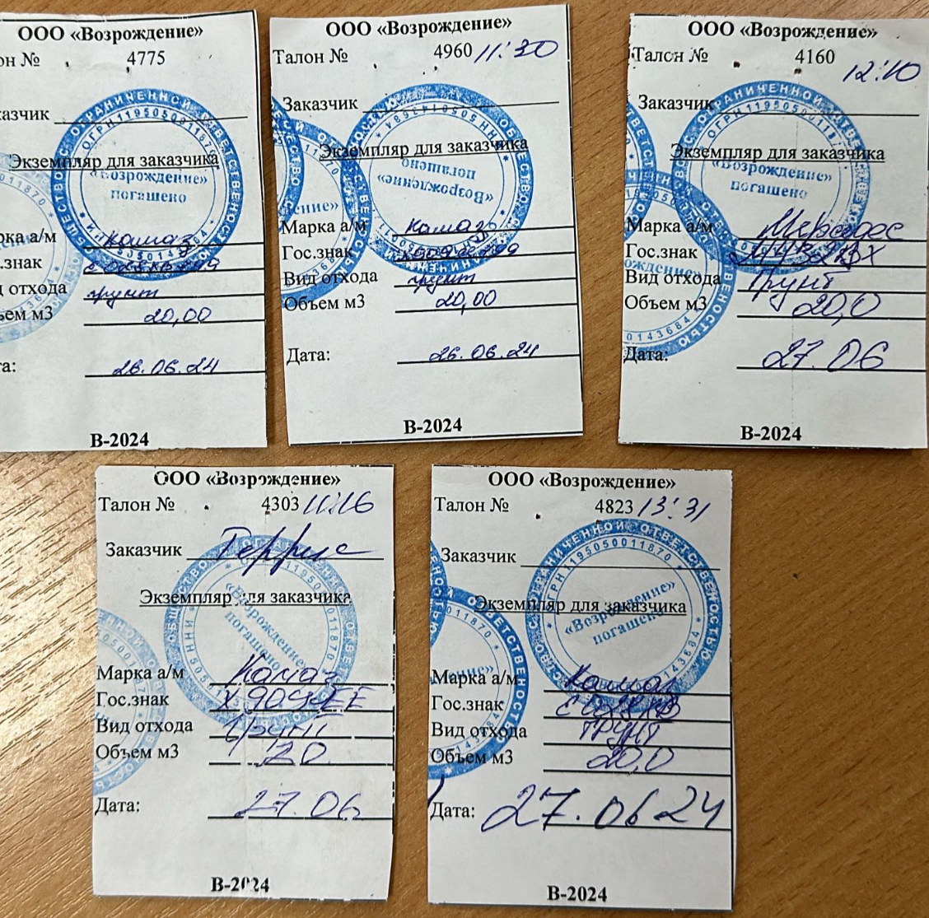
 |  |  |  |  |  |  |  |  |  |  |  | 20 | 4775
 |  |  |  |  |  |  |  |  |  |  |  | 20 | 4960
 |  |  |  |  |  |  |  |  |  |  |  | 20 | 4160
 |  |  |  |  |  |  |  |  |  |  |  | 20 | 4303
 |  |  |  |  |  |  |  |  |  |  |  | 20 | 4823

 |  |  |  |  |  |  |  |  |  |  |  |  | 28,021.90
 |  |  |  |  |  |  |  |  |  |  |  |  | 3255
 |  |  |  |  |  |  |  |  |  |  |  |  | 31,276.90
 |  |  |  |  |  |  |  |  |  |  |  |  | 26205.83
 |  |  |  |  |  |  |  |  |  |  |  |  | -2850
 |  |  |  |  |  |  |  |  |  |  |  |  | 2,221.07

 |  |  |  |  |  |  |  |  |  |  |  |  | 2,332,123.50

